关系图
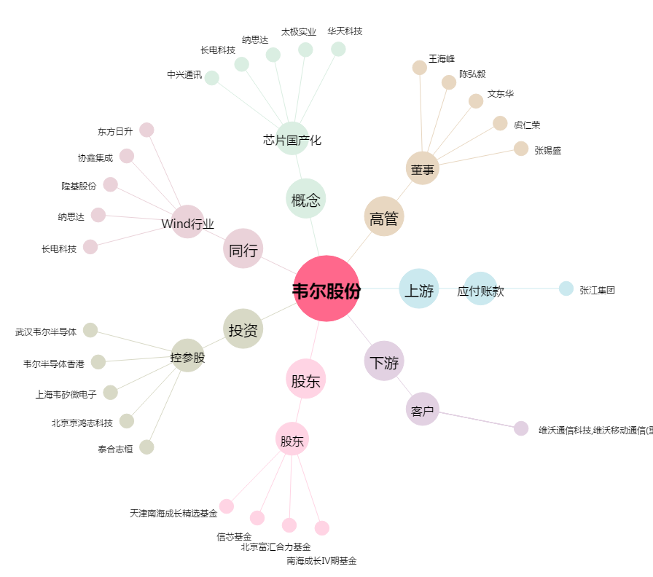
韦尔股份[603501.SH] - 关系概览图

